Liquidacion
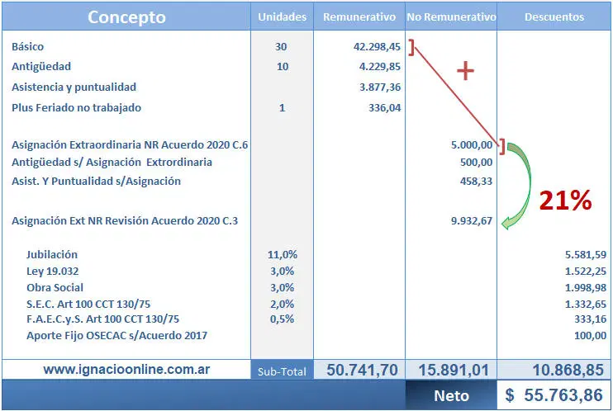
Liquidacion
Fecha (Periodo) | Dni | Sueldo | Antigüedad | Asistencia y Puntialidad | Feriado | jubilacion | Obra Social | Ley 19032 | SEC | FAEC
 | 1111 | Buscar en Archivo Empleados con el numero de DNI |  | Buscar valores booleanos en Archivo de Preliquidacion | Buscar cantidad de dias en archivo de Pre liquidacion | Recibe sub total, y saca el 11% | 0.03% | 0.03% | 0.02% | 0.05%
 | 2222 | 68054.58 |  | $ 3,402.73 | $ - | 8234.60418 | 2245.80114 | 2245.80114 | 1497.20076 | 3743.0019

 |  |  | Sub total | $ 74,860.04 |  | Subtotal | 19463.61 |  | NETO | 55396.43

Sueldo Bruto
Cargo | Sueldo Basico | Antigüedad | Presentismo | Puntualidad | feriado | Sueldo Bruto
1 | $ 65,674.57 | $ 6,567.46 | $ 3,283.73 | $ 1,313.49 | $ 1,313.49 | $ 78,152.74
2 | $ 66,388.10 | $ 6,638.81 | $ 3,319.41 | $ 1,327.76 | $ 1,327.76 | $ 79,001.84
3 | $ 66,625.93 | $ 6,662.59 | $ 3,331.30 | $ 1,332.52 | $ 1,332.52 | $ 79,284.86
4 | $ 68,053.58 | $ 6,805.36 | $ 3,402.68 | $ 1,361.07 | $ 1,361.07 | $ 80,983.76

Descuentos |  |  |  |  |  | DESCUENTOS
Jubilacion | Ley 19032 | Obra Social | SEC | FAEC |  | Jubilacion | 11%
11.00 | 3.00 | 3.00 | 2.00 | 0.05 |  | Ley 19032 | 3%
 |  |  |  |  |  | Obra Social | 3%
 |  |  |  |  |  | SEC Art 100 CCT 130/75 | 2%
 |  |  |  |  |  | F.A.E.C Y S Art 100 CCT 130/75 | 0.05%

Remunerativo
 | Sueldo Basico | Antigüedad | Asistencia Puntualidad | Plus Feriado
Maestranza | $ 65.674,57 | 10%Basico * antiguedad | 5%Basico | 2%Basico
Administrativo | $ 66.388,10 | 10%Basico*antiguedad | 5%Basico | 2%Basico
Cajero | $ 66.625,93 | 10%Basico*antiguedad | 5%Basico | 2%Basico
Vendedor | $ 68.053,58 | 10%Basico*antiguedad | 5%Basico | 2%Basico

